Visão Geral
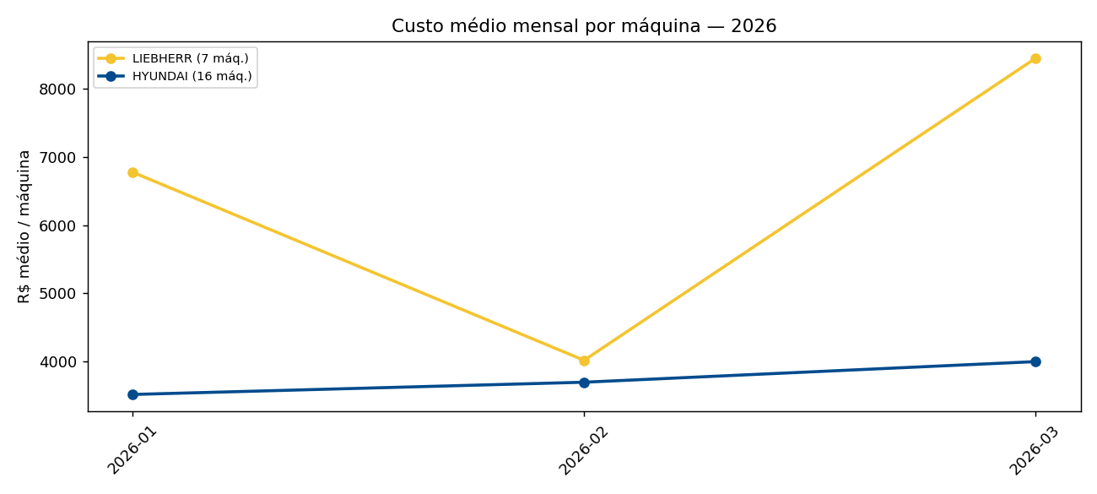
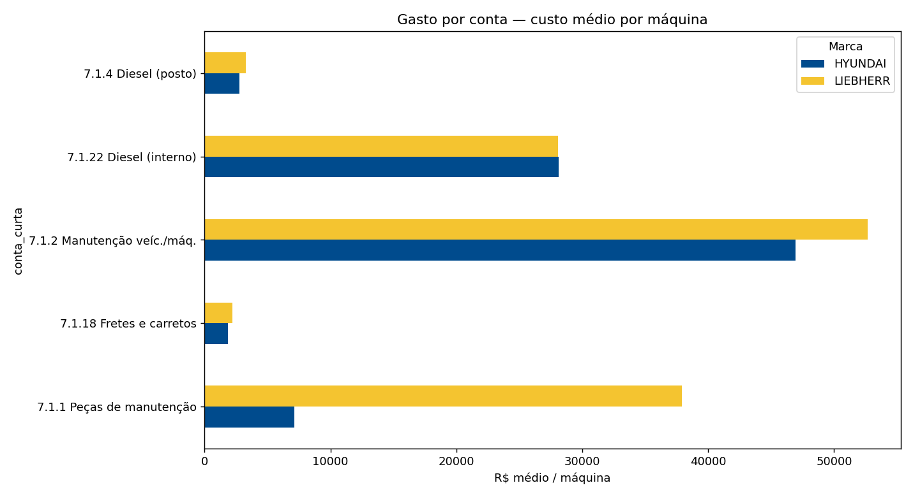
Liebherr × Hyundai — Dashboard

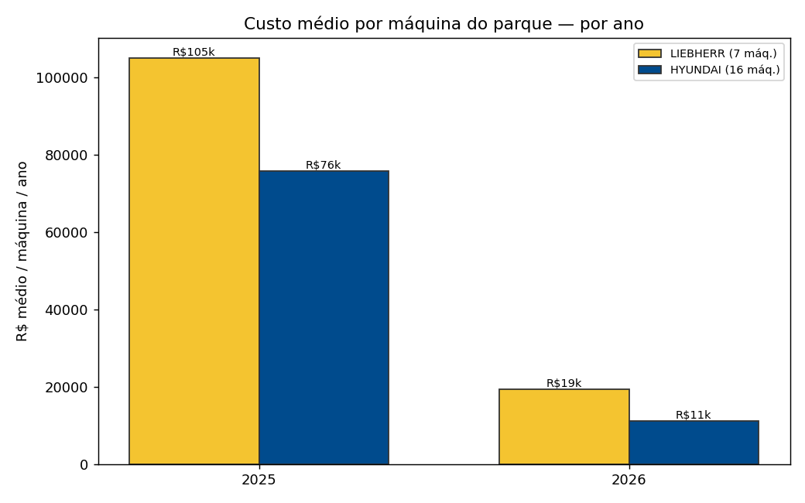
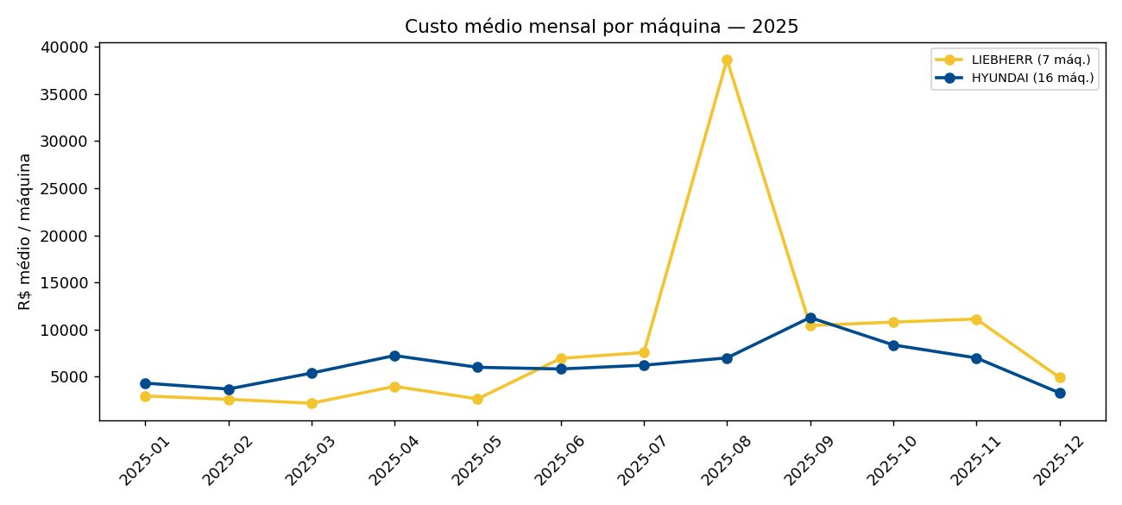
Mudança principal nas análises
Comparação das marcas pelo custo médio mensal por máquina do parque (÷7 ou ÷16), não pelo total bruto.

Indicador | Valor
Comparativo justo | LIEBHERR ~43% mais cara (média mensal/máq do parque)
LIEBHERR | R$ 8,271 / máq / mês (7 máq.)
HYUNDAI | R$ 5,791 / máq / mês (16 máq.)
Unidade líder em gasto | Maringá
Período observado | 2025-01 → 2026-03

Resumo Local×Marca
Média mensal por unidade e marca (visão pivot)

Média mensal 2025 — por local e marca
Local | Marca | Máquinas | Média mensal 2025 | Gasto total 2025 | Média mensal 2026 | Gasto total 2026
Prudente | LIEBHERR | 1 | 18,643 | 223,718 | 9,203 | 27,609
Prudente | HYUNDAI | 2 | 6,703 | 67,033 | 10,340 | 31,021
Maringá | LIEBHERR | 2 | 25,205 | 302,464 | 15,379 | 46,137
Maringá | HYUNDAI | 3 | 15,051 | 180,616 | 9,136 | 27,407
Londrina | HYUNDAI | 2 | 17,157 | 205,883 | 5,501 | 16,504
Dourados | LIEBHERR | 1 | 10,736 | 75,149 | 5,891 | 17,673
Dourados | HYUNDAI | 2 | 26,162 | 313,943 | 7,479 | 22,437
Campo Grande | HYUNDAI | 2 | 15,541 | 186,495 | 1,445 | 4,334
Ambar | HYUNDAI | 2 | 10,831 | 129,969 | 19,542 | 58,625
Tupy | LIEBHERR | 1 | 4,003 | 40,027 | 2,747 | 8,242
Tupy | HYUNDAI | 1 | 3,018 | 18,111 | 627 | 1,880
Pátio de Manutenção | LIEBHERR | 2 | 11,560 | 92,483 | 11,667 | 35,001
Matheus | HYUNDAI | 1 | 9,152 | 82,367 | 2,893 | 8,679
Multi Aço | HYUNDAI | 1 | 2,885 | 25,969 | 2,818 | 8,454

Mês×Maq LIEB
Todas as 7 máquinas LIEBHERR. Clique nos itens da legenda do gráfico para mostrar/ocultar máquinas. Ou use a aba Gasto_mês_máquina com Slicer.

Gasto mensal — parque LIEBHERR (7 máq.)
Mês | EHL0013 | EHL0014 | EHL0028 | EHL0041 | EHL0042 | EHL0043 | EHL0070
2025-01 | 0 | 0 | 6,906 | 7,764 | 0 | 6,056 | 0
2025-02 | 149 | 725 | 6,116 | 1,600 | 0 | 9,645 | 0
2025-03 | 0 | 0 | 14,854 | 215 | 0 | 246 | 0
2025-04 | 0 | 0 | 14,632 | 8,205 | 0 | 5,025 | 0
2025-05 | 0 | 0 | 15,629 | 0 | 0 | 2,905 | 0
2025-06 | 1,802 | 11,810 | 11,391 | 7,571 | 1,665 | 14,420 | 0
2025-07 | 0 | 21,756 | 12,700 | 1,550 | 5,567 | 11,424 | 0
2025-08 | 713 | 15,921 | 58,750 | 660 | 6,521 | 187,955 | 0
2025-09 | 8,663 | 17,999 | 22,868 | 3,130 | 5,010 | 15,375 | 0
2025-10 | 0 | 6,642 | 34,786 | 6,246 | 9,517 | 18,392 | 0
2025-11 | 416 | 3,787 | 13,971 | 0 | 32,863 | 26,435 | 400
2025-12 | 0 | 2,100 | 11,113 | 3,088 | 14,007 | 4,185 | 0
2026-01 | 1,350 | 15,341 | 5,297 | 5,112 | 2,057 | 18,267 | 0
2026-02 | 0 | 4,760 | 14,964 | 2,461 | 2,060 | 3,872 | 0
2026-03 | 1,330 | 12,220 | 7,348 | 669 | 13,556 | 23,998 | 0

Mês×Maq HYUN
Todas as 16 máquinas HYUNDAI. Clique nos itens da legenda do gráfico para mostrar/ocultar máquinas. Ou use a aba Gasto_mês_máquina com Slicer.

Gasto mensal — parque HYUNDAI (16 máq.)
Mês | EHH0002 | EHH0003 | EHH0004 | EHH0006 | EHH0007 | EHH0008 | EHH0009 | EHH0015 | EHH0019 | EHH0036 | EHH0037 | EHH0038 | EHH0039 | EHH0040 | EHH0044 | EHH0046
2025-01 | 1,145 | 4,574 | 807 | 1,600 | 1,640 | 3,598 | 0 | 90 | 2,373 | 5,937 | 4,406 | 12,978 | 3,694 | 12,977 | 11,319 | 2,024
2025-02 | 230 | 9,620 | 0 | 2,988 | 0 | 4,222 | 0 | 0 | 1,798 | 11,961 | 2,230 | 9,991 | 641 | 5,840 | 8,041 | 1,600
2025-03 | 0 | 358 | 2,891 | 0 | 0 | 6,105 | 0 | 0 | 20,449 | 3,739 | 1,712 | 19,987 | 3,364 | 14,732 | 12,831 | 0
2025-04 | 1,862 | 598 | 1,402 | 0 | 0 | 6,496 | 0 | 0 | 7,929 | 9,132 | 6,106 | 19,668 | 20,751 | 6,790 | 34,949 | 295
2025-05 | 0 | 0 | 7,856 | 166 | 6,040 | 8,887 | 1,234 | 1,917 | 616 | 7,962 | 3,787 | 7,191 | 4,462 | 13,186 | 20,845 | 11,867
2025-06 | 0 | 0 | 4,005 | 2,345 | 17,452 | 2,196 | 1,037 | 0 | 21,500 | 5,670 | 2,800 | 14,015 | 5,897 | 9,124 | 7,142 | 0
2025-07 | 0 | 0 | 1,224 | 367 | 8,897 | 5,462 | 7,679 | 27,510 | 1,930 | 8,121 | 0 | 16,360 | 4,563 | 16,136 | 1,337 | 0
2025-08 | 3,031 | 0 | 1,867 | 1,175 | 18,992 | 18,956 | 14,810 | 3,744 | 907 | 9,398 | 0 | 17,893 | 6,532 | 10,595 | 4,097 | 0
2025-09 | 3,300 | 0 | 13,134 | 2,665 | 8,382 | 5,222 | 12,860 | 123 | 3,911 | 8,032 | 0 | 18,385 | 15,291 | 10,003 | 78,025 | 1,184
2025-10 | 6,924 | 1,065 | 2,975 | 1,926 | 13,074 | 11,676 | 8,050 | 2,785 | 9,541 | 12,021 | 278 | 12,732 | 12,037 | 15,274 | 20,995 | 2,640
2025-11 | 0 | 1,897 | 32,377 | 350 | 6,474 | 1,460 | 447 | 4,629 | 14,515 | 12,843 | 1,691 | 8,795 | 4,498 | 8,339 | 13,684 | 0
2025-12 | 0 | 0 | 11,464 | 179 | 1,416 | 6,321 | 7,153 | 2,961 | 743 | 3,192 | 2,961 | 8,891 | 2,395 | 2,286 | 2,671 | 0
2026-01 | 0 | 155 | 5,762 | 108 | 102 | 0 | 1,073 | 1,002 | 39,110 | 575 | 1,661 | 2,941 | 2,316 | 613 | 836 | 0
2026-02 | 6,123 | 1,261 | 3,119 | 0 | 7,002 | 4,686 | 8,645 | 2,031 | 8,837 | 1,261 | 1,458 | 0 | 1,109 | 4,326 | 8,594 | 675
2026-03 | 1,780 | 463 | 6,001 | 8,533 | 1,575 | 1,590 | 12,663 | 5,334 | 2,312 | 4,660 | 5,334 | 719 | 1,197 | 5,289 | 6,511 | 0

Série mensal
Custo médio mensal por máquina do parque
mes_nf | HYUNDAI | LIEBHERR
2025-01 | 4322.621875 | 2960.8128571
2025-02 | 3697.6025 | 2604.99
2025-03 | 5385.401875 | 2187.7014286
2025-04 | 7248.631875 | 3980.3871429
2025-05 | 6000.876875 | 2647.7671429
2025-06 | 5823.905 | 6951.3742857
2025-07 | 6224.14625 | 7570.9857143
2025-08 | 6999.84 | 38645.768571
2025-09 | 11282.256875 | 10434.797143
2025-10 | 8374.494375 | 10797.59
2025-11 | 6999.830625 | 11124.557143
2025-12 | 3289.5 | 4927.62
2026-01 | 3515.85875 | 6774.86
2026-02 | 3695.425 | 4016.6128571
2026-03 | 3997.505 | 8445.9742857

Outros Gráficos
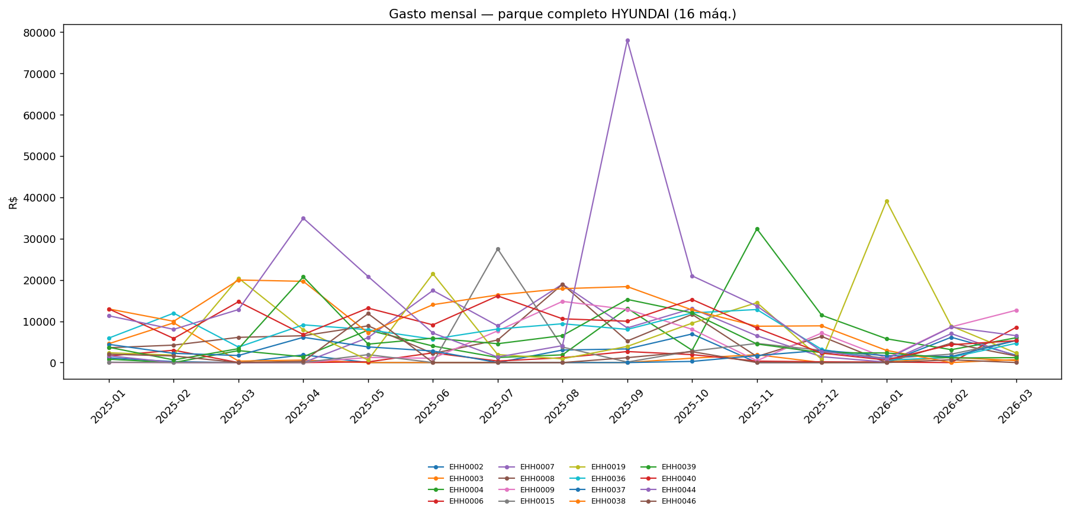
01 volume por ano | 02 mix contas pct
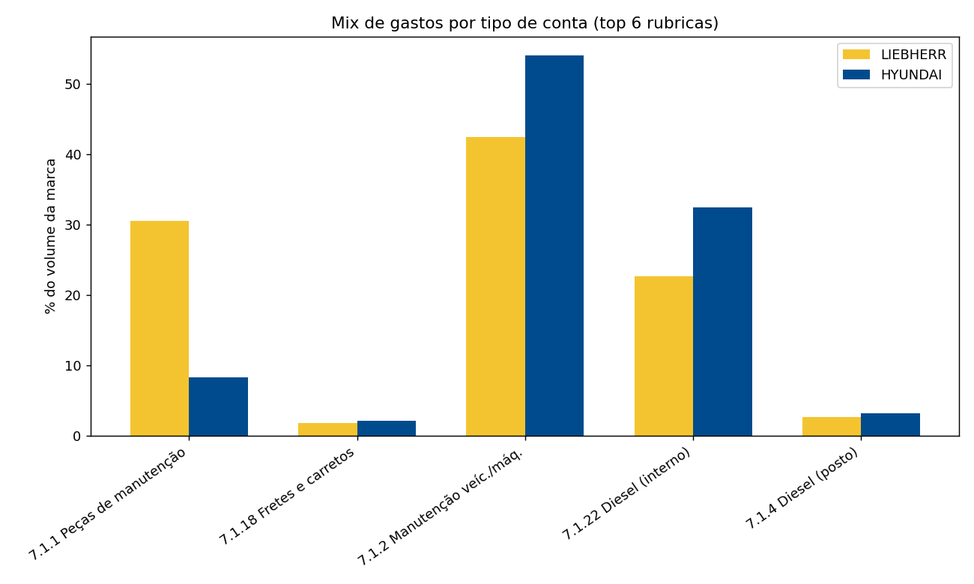

03 volume por conta

04 serie mensal 2025

04 serie mensal 2026

05 top maquinas
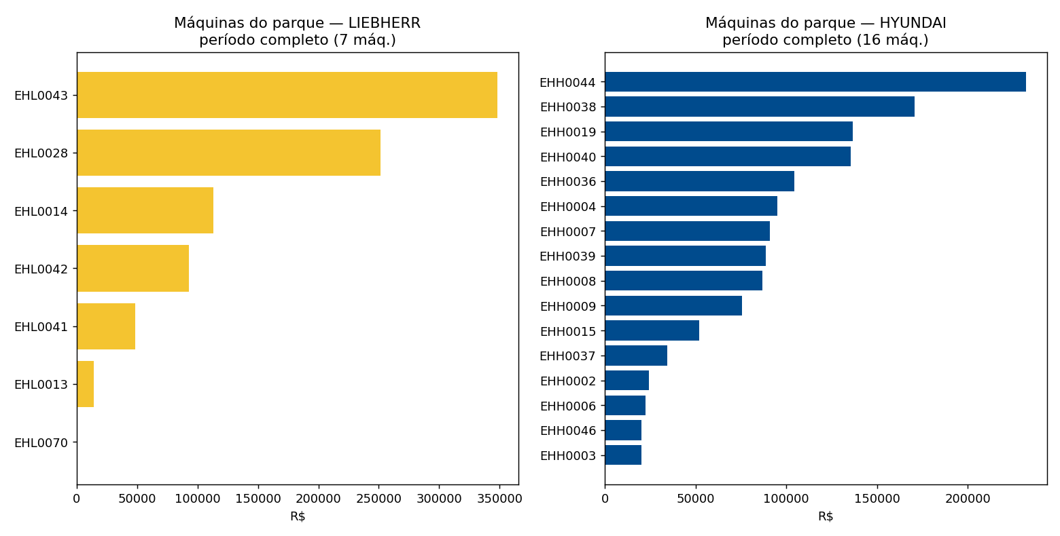

05 top maquinas 2025
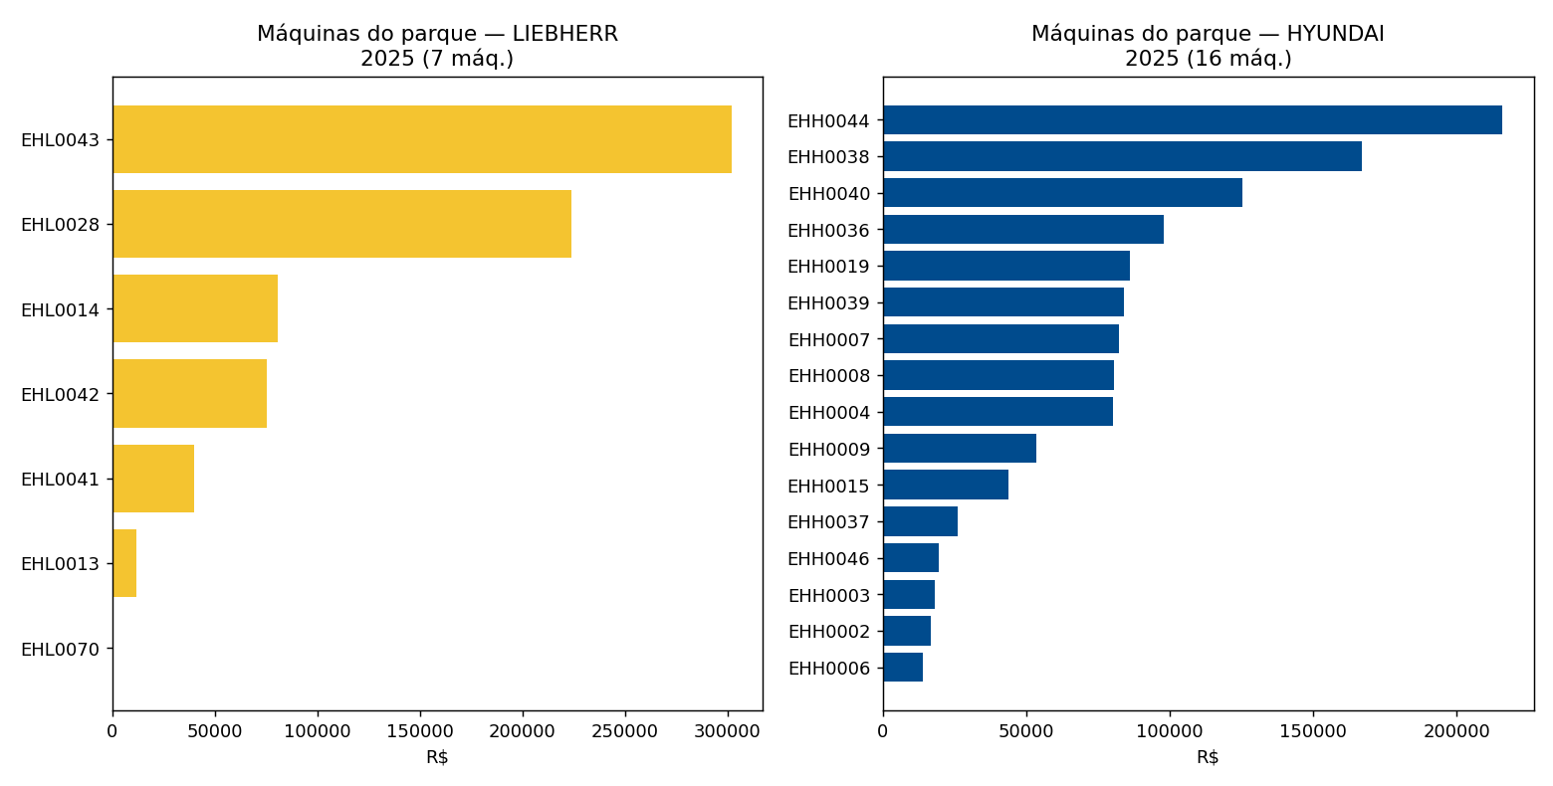

05 top maquinas 2026
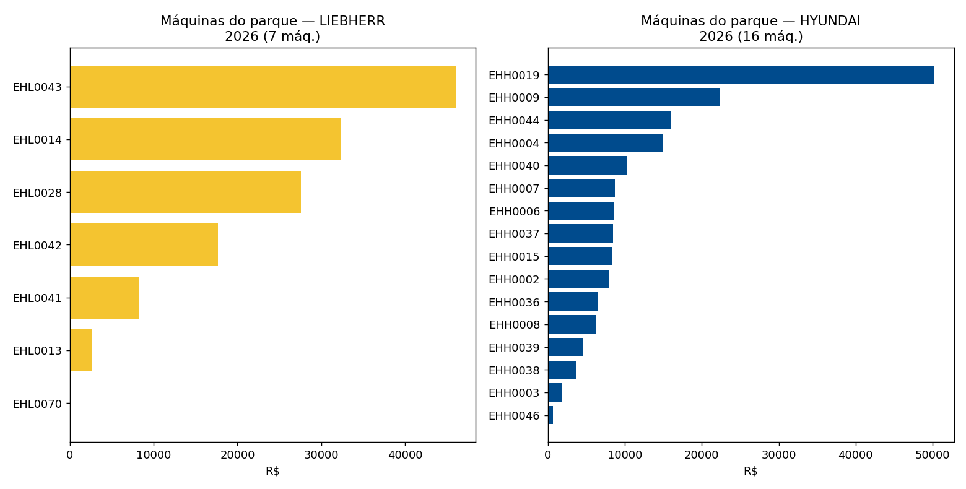

09 mes maquinas liebherr
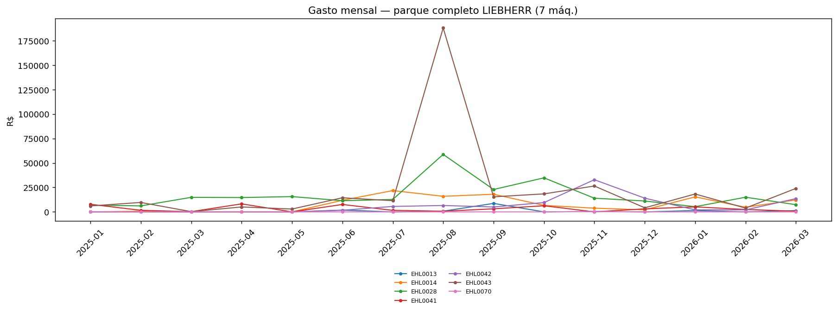

09 mes maquinas hyundai

